工作表1
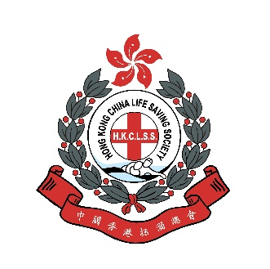 2026年水上安全標語創作比賽
報名表格
 | 參賽學校資料
 | 參賽組別 |  | 中學組 / 小學組
 | 學校名稱(中)
 | 學校名稱(英)
 | 負責教師
 | 負責教師聯絡電話
 | 負責教師電郵地址

 | 設計主題
 | 長者游泳有益健康，但游泳前應評估身體狀況並進行熱身，游泳時應量力而為，游泳後應進行緩和運動，以策安全。
 | 作品規格
1. 2. 3. | 標語須配合主題並以中文創作，每則標語不得超過十四個字，不包括標點符號。 文稿必須填寫在報名表格上 設計應以言簡意賅、悅耳鏗鏘、具創意、容易背誦及適合用作宣傳。
 | 標語創作
 | 標語須配合主題並以中文創作，每則標語不得超過十四個字，不包括標點符號。
 | 截止日期
 | 2026年4月28日(星期二)
 | 個人資料收集聲明
1. 2. | 個人資料是由參賽者自願提供，閣下提供之個人資料將予保密，有關資料只會用作參與是次比賽之用。資料只會提供處理申請的人員參閱，作為審批、聯絡及相關的用途。參加者有權要求查閱和修正個人資料。如有需要，請以書面提出並郵寄至沙田排頭街1-3號康樂及文化事務署總部15樓水上活動場地小組。 有關資料只用作處理康樂及文化事務署及中國香港拯溺總會舉辦的水上安全標語創作比賽的報名事宜。
 | 承諾書
 | 本人已詳細閱讀並清楚明白報名及章程內之細則及條款。

 | 學生姓名(中) | 學生姓名(英) | 創作標語
例 | 傅泇臻 | Fu Julio | 海膽刺尖水母毒 踏浪留神免中伏
例 | 鍾欣樺 | Zhong Yan Wa | 深藍世界須警戒 時刻謹慎勿鬆懈

